古城地圖説明
目前的一關古城長這樣↓ | 新的一關古城要變這樣↓
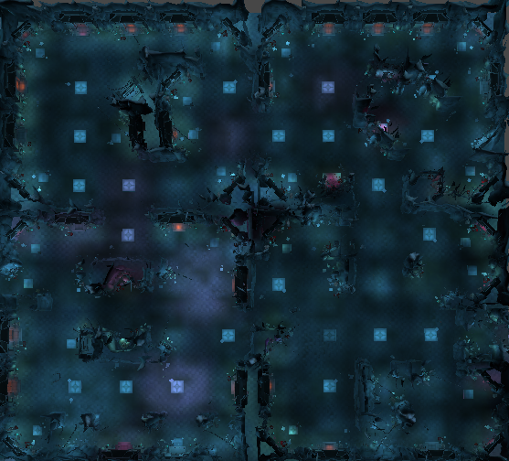
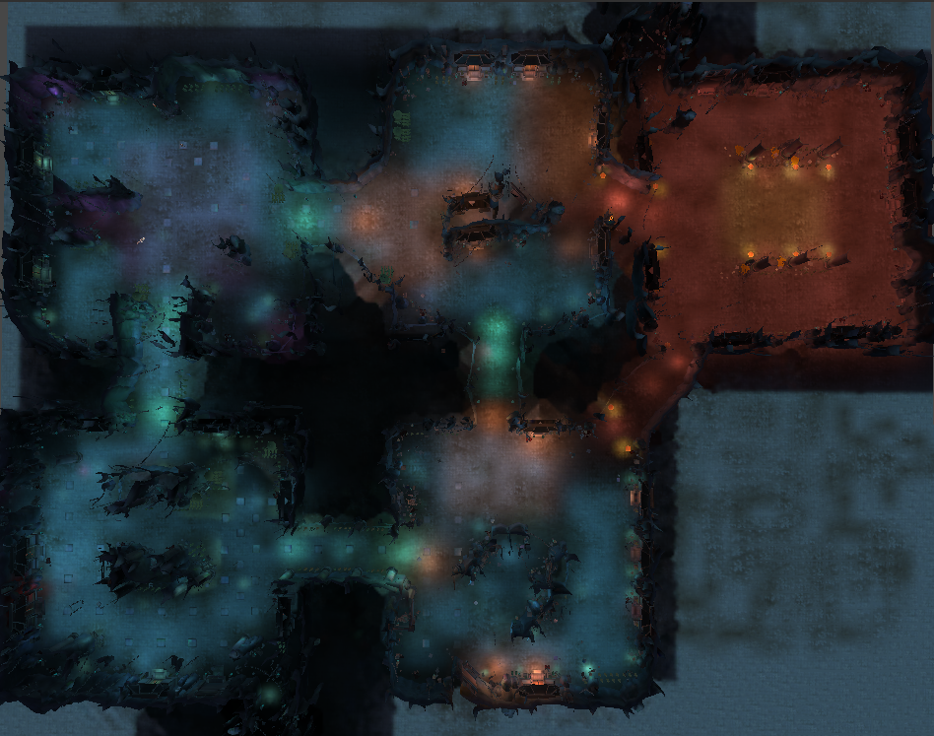

要變成

傳送

傳送
傳送

傳送

新古城企劃案
一、功能名稱
天璣古城

二、功能説明
玩家與同幫會的成員一起挂機練功的地方
與其他幫會的玩家爭奪資源
地圖深處會有定時出現大怪的房間，以及配套的臨時安全區可以爭奪
有時間限制，沒有時間會强制傳送出去，可以使用道具增加時間

不能玩
三、功能流程圖

沒有幫會

點擊“進入古城”
按規則發獎
進入遊戲
活動總覽
古城介面
有幫會
還有探索時間
練功
特定時間點
深處出現大怪
打死

使用古城火把
幫會領地
沒有探索時間
沒死

傳送走
增加打怪時間1h
周日跨日消失

四、功能主要大綱
天璣古城進入
天璣古城介面
天璣古城規則

五、功能主要内容

天璣古城進入

主介面進入

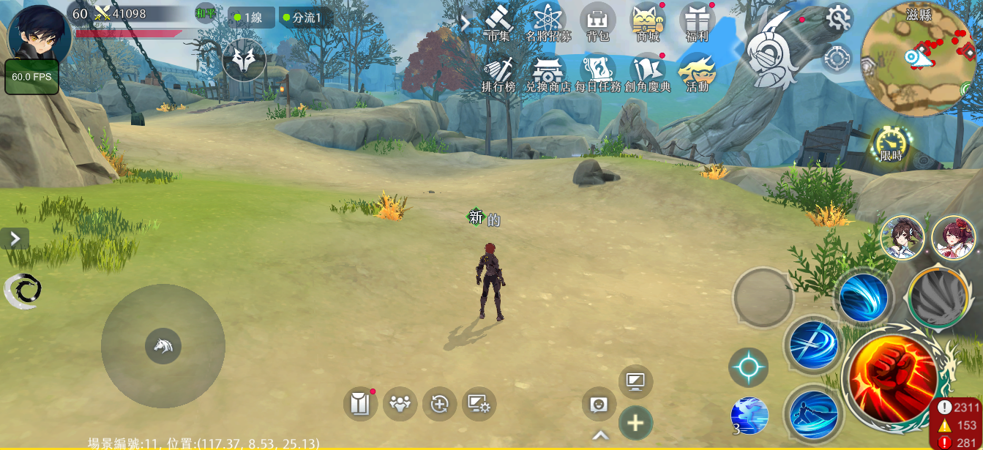
1

 |  |  |  | 1 | 點擊主介面活動按鍵

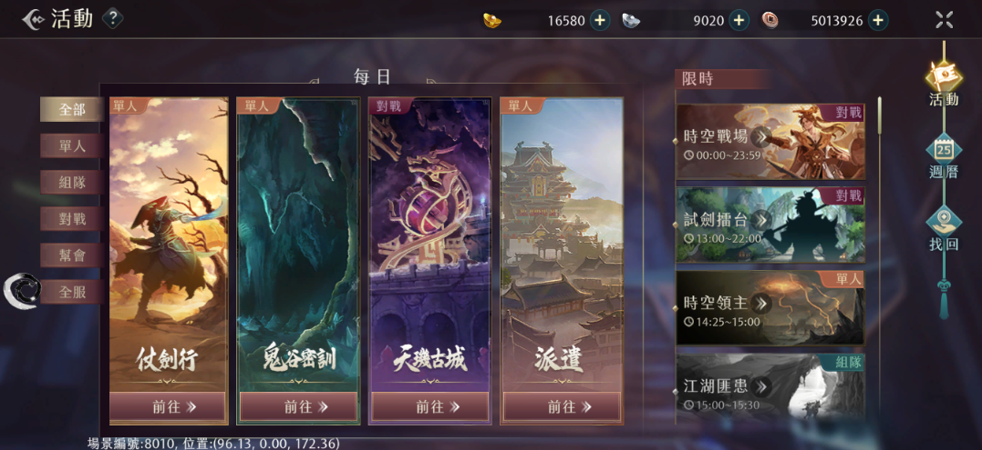

2

 |  |  |  | 2 | 選擇天璣古城，進入活動主介面

幫會領地進入

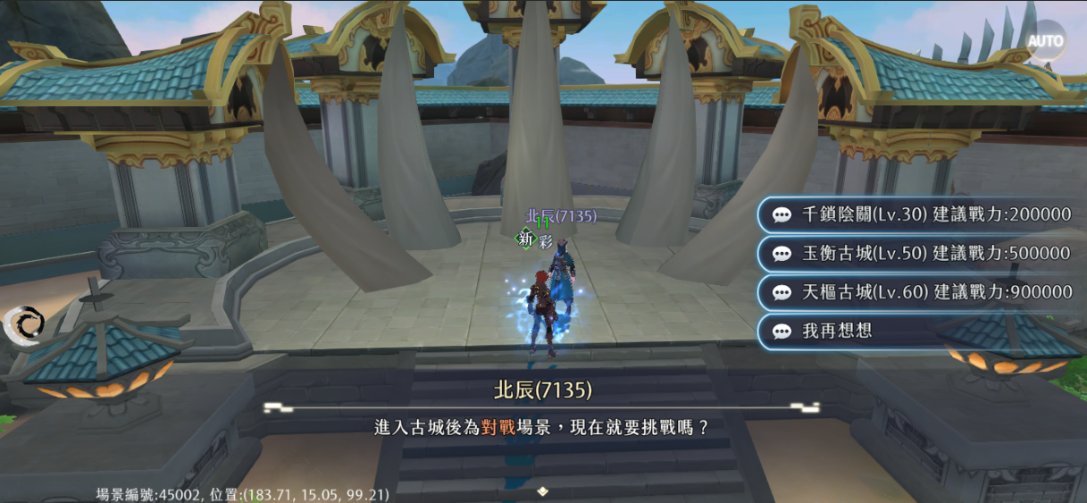

1
 |  |  |  | 1 | 或者在幫會領地與NPC對話，進入活動主介面（原本的古城NPC會刪掉）

天璣古城介面

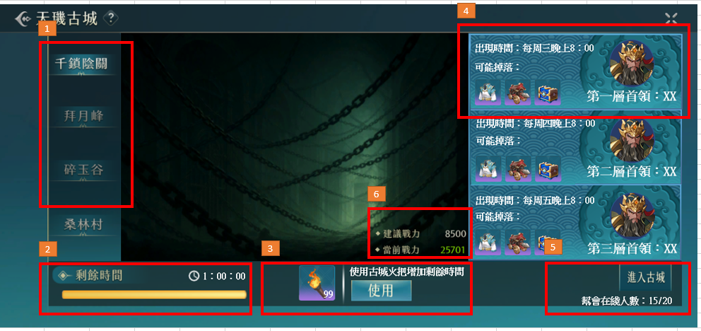
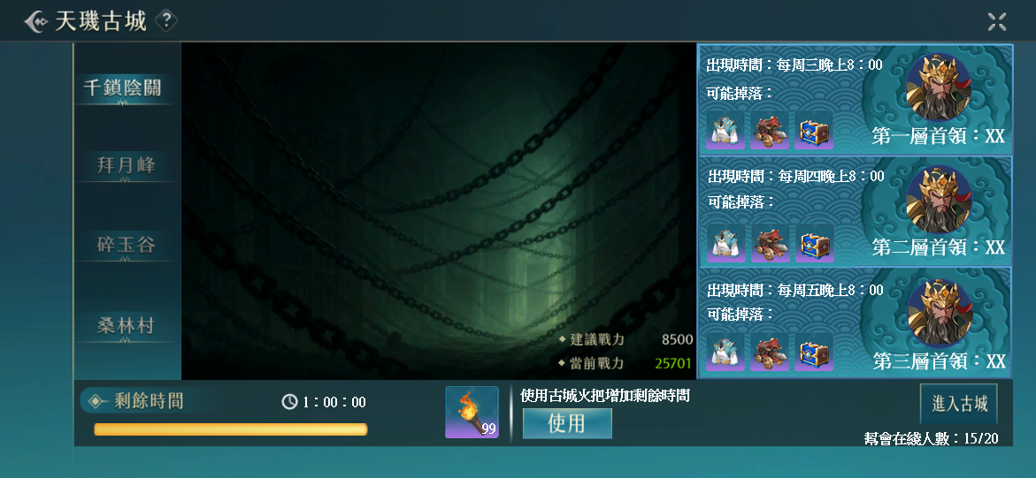
4
1
 |  |  |  | 1 | 古城列表，選中的會亮

 |  |  |  | 2 | 進入古城的時長有限制，沒有時間會傳送出場景，周日跨日清空時間

 |  |  |  | 3 | 可以使用道具增加1h時間

 |  |  |  | 4 | 顯示每一層的首領，出現時間和可能掉落的物品

 |  |  |  | 5 | 顯示自己幫會在這關練功人數/全部人數

 |  |  |  | 6 | 建議戰力和當前戰力，當前戰力大於等於建議戰力是綠色，小於是紅色
6

2
3
5

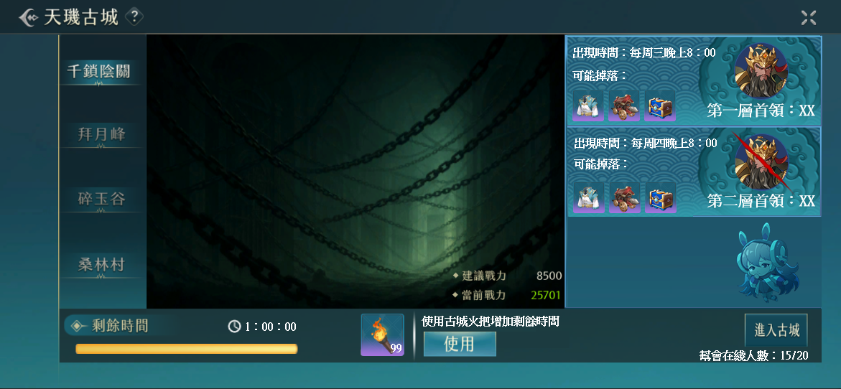

7

 |  |  |  | 7 | 首領被打死的特殊顯示，特殊顯示會在周日跨日消失
8
 |  |  |  | 8 | 沒有或者需要隱藏首領的顯示規則

天璣古城規則



 |  |  |  | 1 | 玩家進入活動時，會轉移至活動專用的伺服器
1
 |  |  |  | 2 | 伺服器的上限是200，當有太多的人想要進入時，會有中央訊息告知

組隊規則



1

 |  |  |  | 1 | 當不同的幫會玩家組隊，點擊進入古城時，會出現提示告知無法進入
 |  |  |  |  | 玩家也可以單獨進入

 |  |  |  | 2 | 在古城内，根據幫會區分玩家陣營，只有不同幫會的玩家才可以互相攻擊

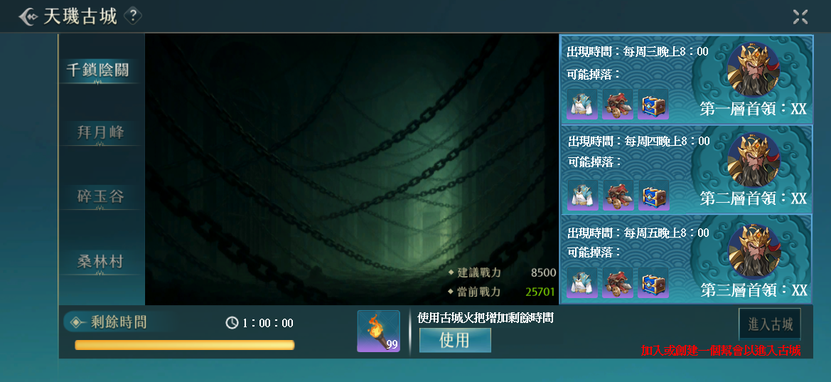

3

 |  |  |  | 3 | 沒有幫會的玩家可以通過活動欄跳轉到這個介面，但是按鍵是灰色的

地圖規則

 |  | 1 | 左圖是一層古城的地圖，一關古城有三層

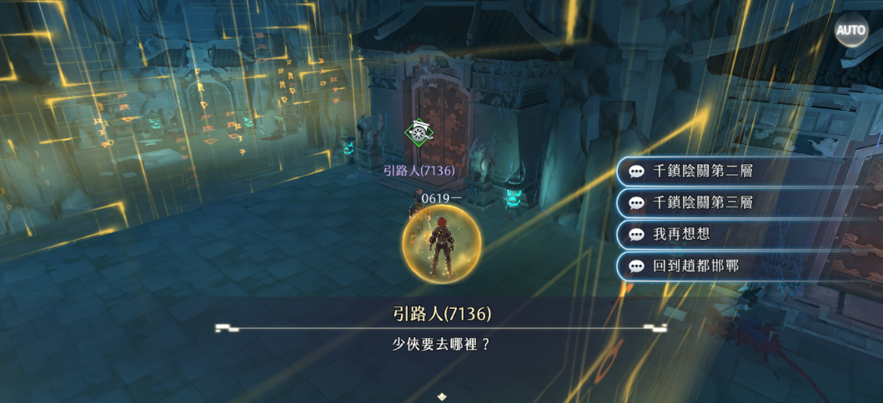

2
 |  |  |  | 2 | 玩家進入古城後的安全區，可以選擇傳送到2層或者3層

顯示規則

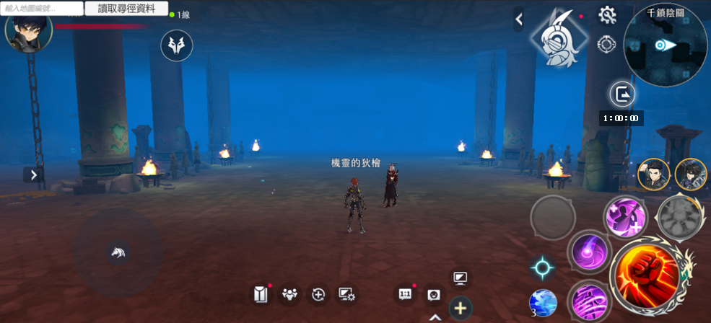

1

 |  |  |  | 1 | 顯示剩餘時間，玩家可以在背包使用古城火把增加剩餘時間

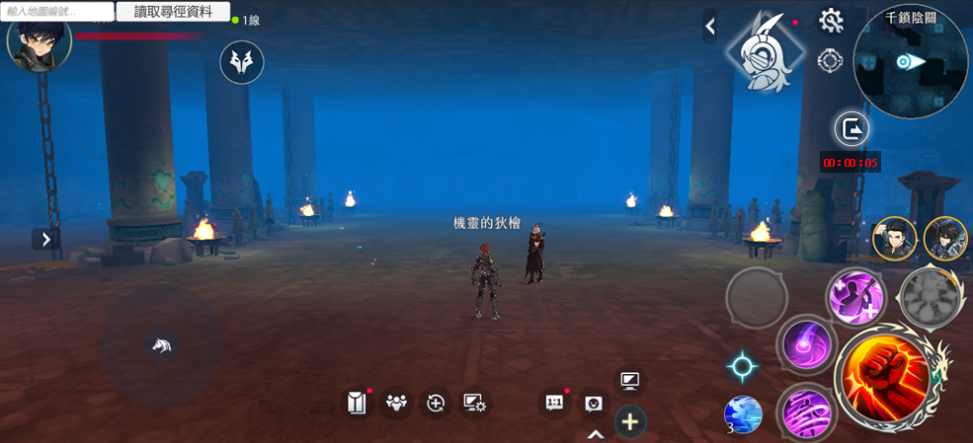

2

 |  |  |  | 2 | 剩餘時間少於5min會顯示紅色，歸零會傳送出場景，也可以自行提前離開場景

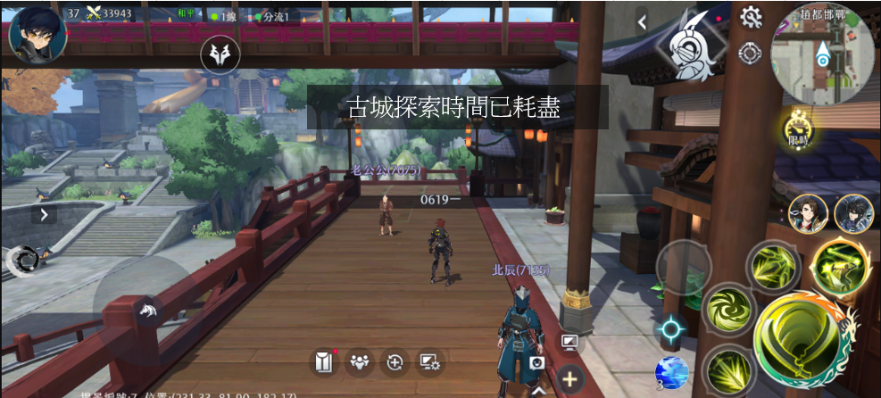

 |  |  |  | 3 | 時間歸零傳送出場景時會有中央訊息説明

打王前的規則——臨時安全區

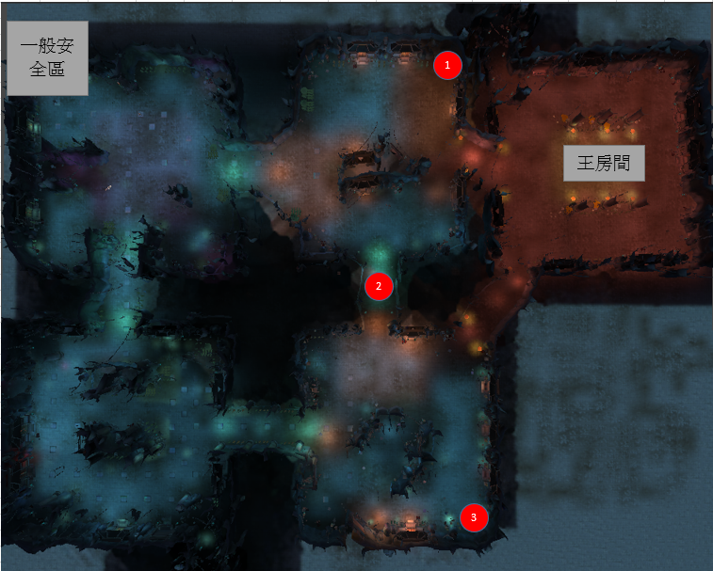
1
 | 1 | 王出現前30min，會在固定的幾個地方出現安全區怪物
 |  | 這個怪物死後，會變成尾刀玩家所屬幫會的臨時安全區，這個幫會的玩家死後可以選擇從臨時安全區復活
 |  | 其餘玩家可以進入其他幫會的臨時安全區，但是不可以選擇從臨時安全區復活

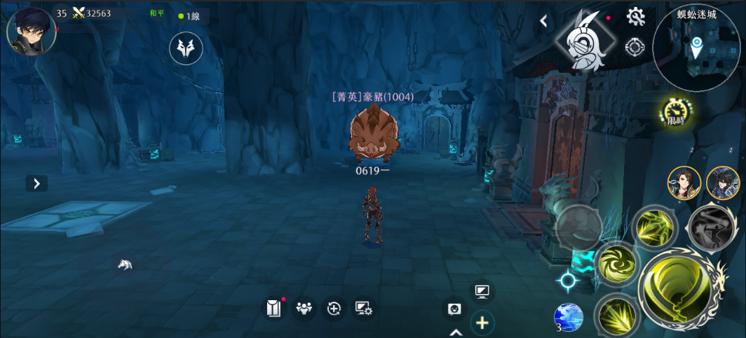

2

 |  |  |  | 2 | 安全區怪物不會移動，方便玩家大致估計安全區位置

打死

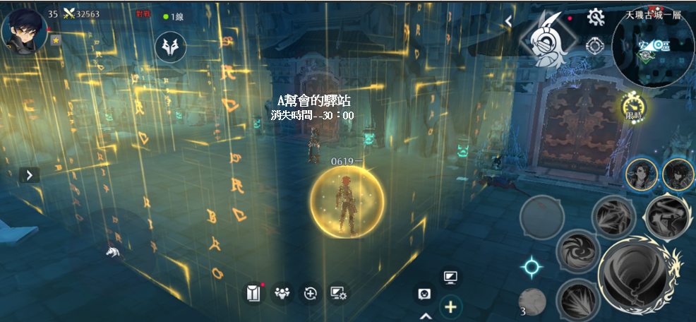
3

 |  |  |  | 3 | 臨時安全區中的NPC會顯示所屬幫會的名字和30min的倒計時

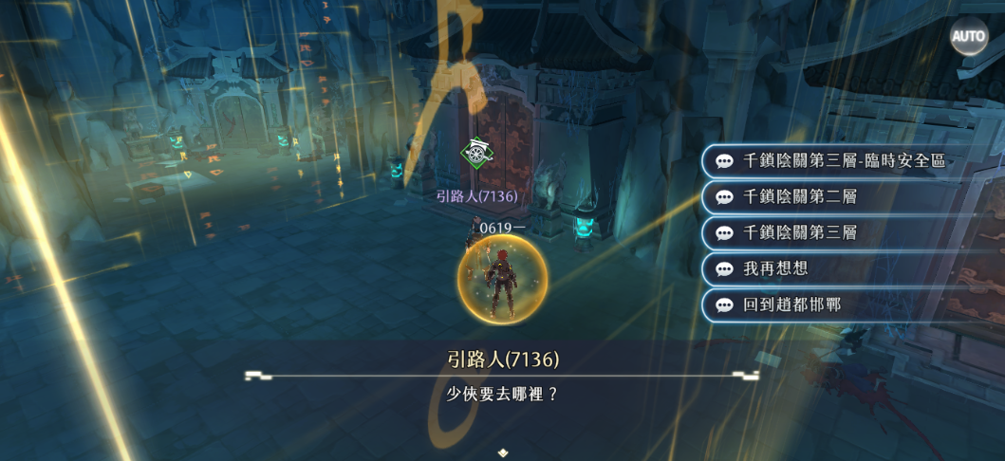

4

 |  |  |  | 4 | 建立臨時安全區以後，同幫會的玩家可以通過其他傳點來到臨時安全區

 |  |  |  | 5 | 不同幫會的玩家不會看見這個選項

5

 |  |  |  | 6 | 臨時安全區在持續時間結束以後消失，如果王沒有消失，安全區怪物復活

 |  |  |  | 7 | 王消失後，安全區怪物不會復活

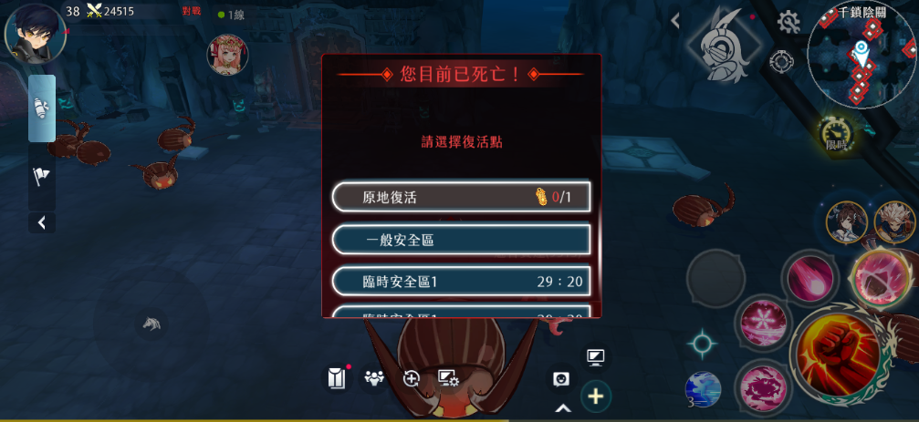

 |  |  |  | 8 | 同一個幫會可以擁有多個臨時安全區
 |  |  |  |  | 死後可以選擇在自己幫會占領的臨時安全區復活

10
 |  |  |  | 9 | 臨時安全區的剩餘時間倒計時

 |  |  |  | 10 | 這個活動禁止使用原地復活功能

9

打王規則

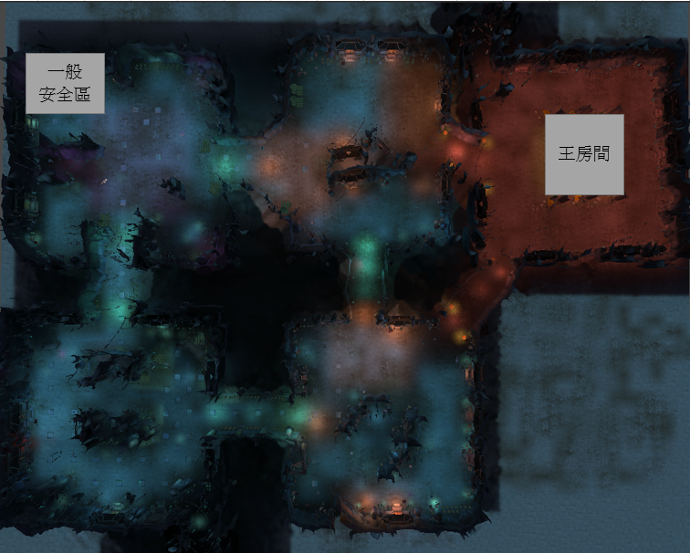

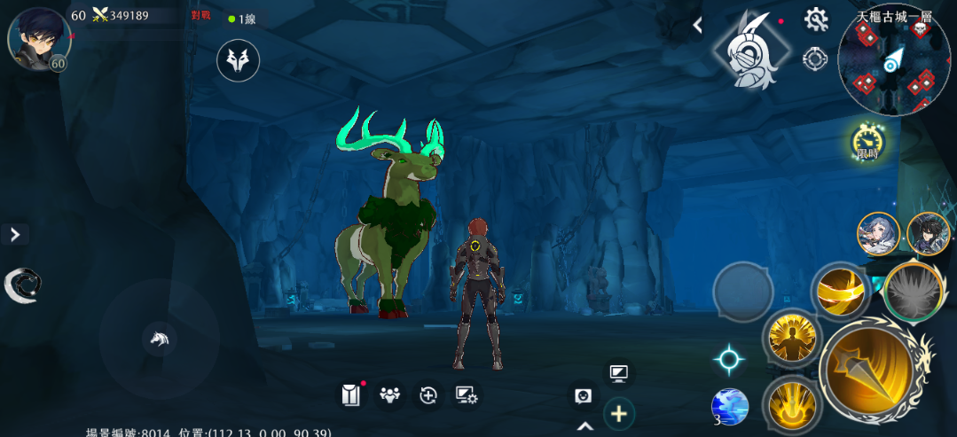

1
 |  |  |  | 1 | 每層的王房間會在特定時間出現一隻王
 |  |  |  |  | 王如果沒被打死的話會在周日跨日消失

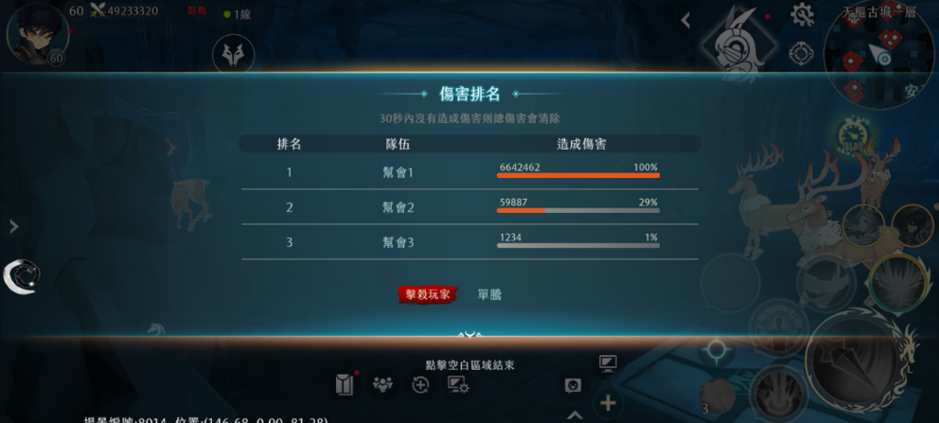
2
 |  |  |  | 2 | 王死後，以幫會爲單位計算貢獻，給該幫會在場玩家發獎，計算方式如下：
 |  |  |  |  | 按照傷害給獎 |  | 按照特殊規則給獎
 |  |  |  |  | 0 ~ 40 | 每10%1個初級福袋 | 在這一層全部 | 1個初級福袋

 |  |  |  |  | 40 ~ 80 | 每10%1個中級福袋 | 尾刀玩家本人 | 1個初級福袋

 |  |  |  |  | 80 ~ 100 | 每10%1個高級福袋 | 輸出第一幫會的在場成員 | 1個高級福袋

 |  |  |  |  | 極限情況：
 |  |  |  |  | 一個幫會打了100%血量+在現場=初級福袋x5，中級福袋x4，高級福袋x3，尾刀玩家額外獲得初級福袋x1
 |  |  |  |  | 例：
 |  |  |  |  | 一個幫會共造成58%傷害，在現場的幫會成員會獲得初級福袋x5，中級福袋x1，高級福袋x1
 |  |  |  |  | 一個幫會共造成40%傷害，在現場的幫會成員會獲得初級福袋x5
 |  |  |  |  | 一個幫會共造成1%傷害，在現場的幫會成員會獲得初級福袋x1
 |  |  |  |  | 一個幫會共造成0%傷害，在現場的幫會成員會獲得初級福袋x1
 |  |  |  |  | 一個玩家是尾刀玩家，幫會共造成1%傷害，本人獲得初級福袋x2，在現場的幫會成員會獲得初級福袋x1

福袋規則

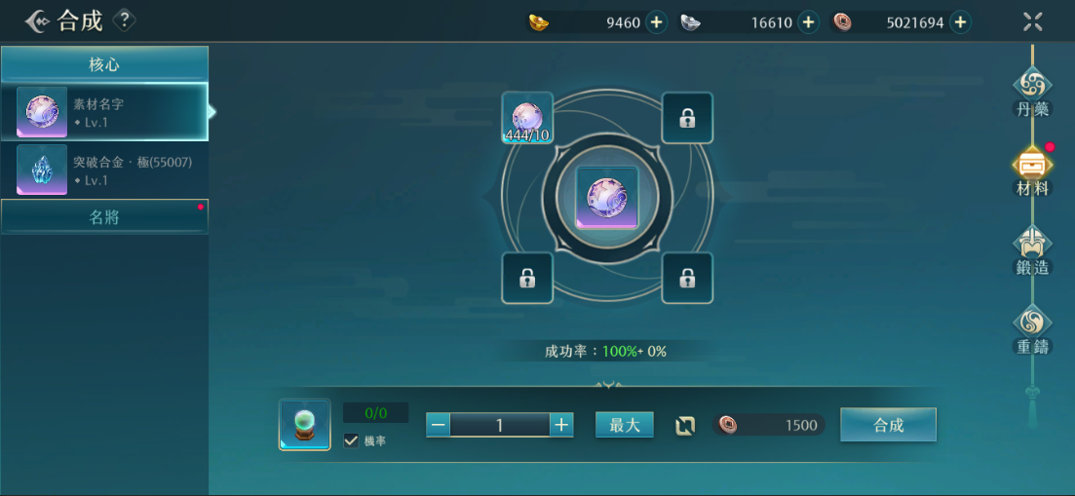
1

 |  |  |  | 1 | 初級福袋中獲得的獎勵可以合成為中級福袋的獎勵，中級福袋中獲得的獎勵可以合成為高級福袋的獎勵
 |  |  |  |  | （企劃製作，沒有新的功能）

新介面
